Ilustración 1
 | MINISTERIO DE HACIENDA Y ECONOMÍA
 | DIRECCIÓN GENERAL DE PRESUPUESTO
 | DIRECCIÓN DE ESTUDIOS ECONÓMICOS Y SEGUIMIENTO FINANCIERO

Ilustración 1. Figuras impositivas con mayor recaudación

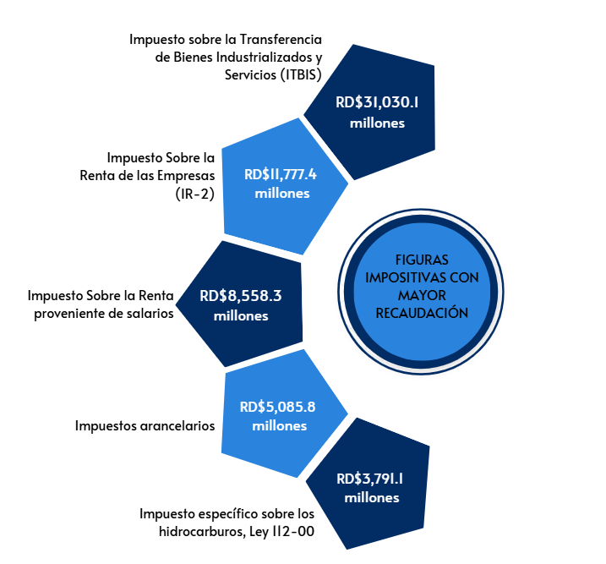

 | Nota: *Cifras Preliminares.
 | 1. Fecha de imputación al 30/11/2025// Fecha de registro al 07/12/2025
 | Fuente: Sistema de Información de la Gestión Financiera (SIGEF).

Ilustración 2
MINISTERIO DE HACIENDA Y ECONOMÍA
DIRECCIÓN GENERAL DE PRESUPUESTO
DIRECCIÓN DE ESTUDIOS ECONÓMICOS Y SEGUIMIENTO FINANCIERO

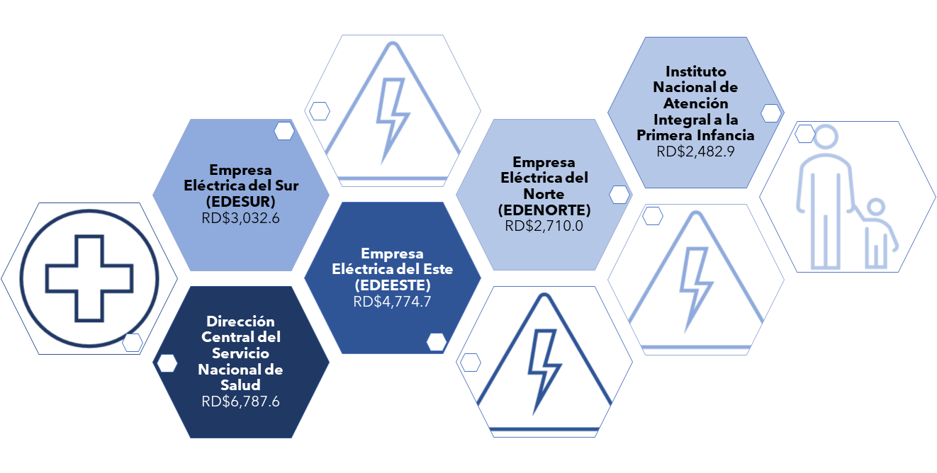
 |  | Ilustración 2. Transferencias Corrientes del Gobierno Central
 |  | Noviembre 2025
 |  | Valores en millones de RD$

 | Notas: *Cifras preliminares.
 | 1. Fecha de imputación al 30/11/2025// Fecha de registro al 07/12/2025
 | Fuente: Sistema de Información de la Gestión Financiera (SIGEF).

Ilustración 4
 | MINISTERIO DE HACIENDA Y ECONOMÍA
 | DIRECCIÓN GENERAL DE PRESUPUESTO
 | DIRECCIÓN DE ESTUDIOS ECONÓMICOS Y SEGUIMIENTO FINANCIERO

Ilustración 4. Top 3 Instituciones con Mayor Ejecución de Gastos - Noviembre 2025
Valores en millones de RD$

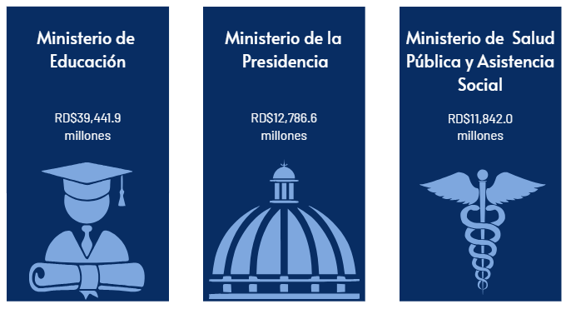

Notas: *Cifras preliminares.
1.Fecha de imputación al 30/11/2025 // Fecha de registro al 07/12/2025
Fuente: Sistema de Información de la Gestión Financiera (SIGEF).

Mapa Inversión Pú.
País | Provincia | Montos
República Dominicana | Distrito Nacional | 829.9
República Dominicana | Azua | 349.8
República Dominicana | Bahoruco | 4.4
Puerto Plata
República Dominicana | Barahona | 16.3
Monte Cristi
República Dominicana | Dajabón | 316.6
República Dominicana | Duarte | 566.9
Valverde
Espaillat
República Dominicana | Elías Piña | 38.0
María Trinidad Sanchez
República Dominicana | El seibo | 14.7
Dajabón
República Dominicana | Espaillat | 49.9
Santiago Rodríguez
5.2
Hermanas Mirabal
2.5
República Dominicana | Independencia | 2.6
República Dominicana | La Altagracia | 442.3
Santiago
416.3
Duarte
Samaná
República Dominicana | La Romana | 25.6
República Dominicana | La vega | 220.1
República Dominicana | María Trinidad Sánchez | 21.2
República Dominicana | Monte Cristí | 110.6
Elías Piña
La Vega
220.1
Sanchez Ramírez
República Dominicana | Pedernales | 1,100.3
Hato Mayor
249.7
República Dominicana | Peravia | 391.9
San Juan
Monseñor Nouel
50.3
República Dominicana | Puerto Plata | 269.4
Monte Plata
El Seibo
República Dominicana | Hermanas Mirabal | 2.5
República Dominicana | Samaná | 44.7
República Dominicana | San Cristobal | 407.8
San José de Ocoa
República Dominicana | San Juan | 15.0
Azua
San Cristobal
Santo Domingo
La Altagracia
República Dominicana | San Pedro de Macorís | 77.9
Bahoruco
San Pedro de Macorís
La Romana
República Dominicana | Sanchez Ramírez | 120.1
Independencia
República Dominicana | Santiago | 416.3
República Dominicana | Santiago Rodríguez | 5.2
Peravia
Distrito Nacional
829.9
República Dominicana | Valverde | 41.2
República Dominicana | Monseñor Nouel | 50.3
Barahona
República Dominicana | Monte Plata | 31.6
República Dominicana | Hato Mayor | 249.7
República Dominicana | San José de Ocoa | 109.5
Pedernales
República Dominicana | Santo Domingo | 3,454.4

 |  | 9,796.8

Ilustración 5
MINISTERIO DE HACIENDA Y ECONOMÍA
DIRECCIÓN GENERAL DE PRESUPUESTO
DIRECCIÓN DE ESTUDIOS ECONÓMICOS Y SEGUIMIENTO FINANCIERO

Ilustración 5. Proyectos de Inversión Pública por funciones
Noviembre 2025
Valores en millones de RD$
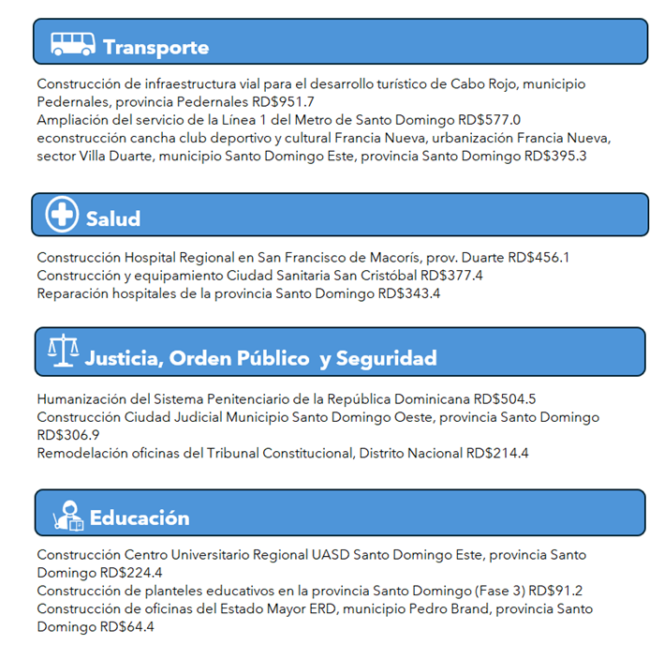

 | Notas: *Cifras preliminares.
 | 1. Fecha de imputación al 30/11/2025// Fecha de registro al 07/12/2025
 | Fuente: Sistema de Información de la Gestión Financiera (SIGEF).

Ilustración 6
MINISTERIO DE HACIENDA Y ECONOMÍA
DIRECCIÓN GENERAL DE PRESUPUESTO
DIRECCIÓN DE ESTUDIOS ECONÓMICOS Y SEGUIMIENTO FINANCIERO

Ilustración 6. Composición del Gasto del Gobierno Central por Finalidad
Noviembre 2025
Valores en millones de RD$

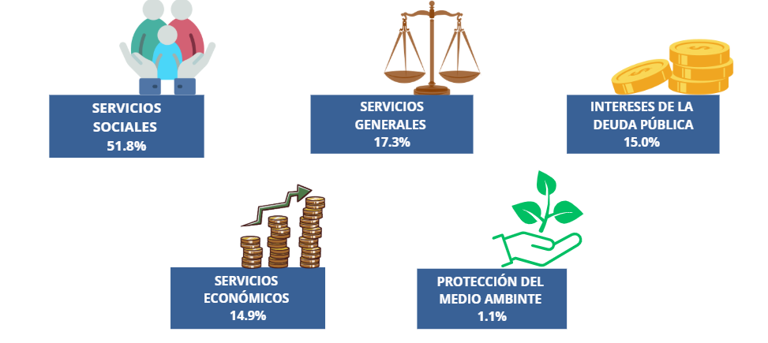

 | Notas:
 | Cifras preliminares.
 | 1. Fecha de imputación al 30/11/2025 // Fecha de registro al 07/12/2025.
 | Fuente: Sistema de Información de la Gestión Financiera (SIGEF).

